Gravimetria
PRODUÇÃO DIÁRIA DE RSU
Item | Descrição | Quantidade | Unidade
1 | População | 309,277 | habitante | Fonte
1.1 | RSU por habitante/dia | 0.85 | kg/habxdia | Fonte
1.2 | Quantidade RSU recolhido/dia | 262.9 | ton/dia | Fonte
1.3 | Quantidade de RSU tratado/dia | 319.8 | ton/dia útil | Considerando 300 dias úteis no ano

Quadro I - Composição Graviométrica médio de "RSU"
Item | Descrição | Percentual | Produção (ton) |  |  | Receitas |  |  |  |  |  |  |  |  |  | % Recicláveis no Brasil | % Recicláveis AGRESE
 |  |  | Diário | Mensal | Anual | R$/Ton | Receita Diária | Receita Mensal | Receita Anual |  |  |  |  |  |  | 31.90% | 24.48%
1 | Papel | 4.40% | 14.1 | 352.0 | 4,223.8 | R$ 654.00 | R$ 9,207.80 | R$ 230,195.11 | R$ 2,762,341.29
2 | Papelão | 5.08% | 16.2 | 405.8 | 4,869.9 | R$ 298.00 | R$ 4,837.40 | R$ 120,934.96 | R$ 1,451,219.54 |  |  |  |  |  | Divisão gravimétrica dos recicláveis
3 | Tetra Pack | 0.56% | 1.8 | 44.9 | 539.1 | R$ 298.00 | R$ 535.47 | R$ 13,386.66 | R$ 160,639.95 |  |  |  |  |  | Material | Percentual no BRASIL | Percentual AGRESE (média ponderada)
 | Sub total (papel) | 10.05% | 32.1 | 803.6 | 9,643.3 | R$ 453.60 | R$ 14,580.67 | R$ 364,516.73 | R$ 4,374,200.78 |  |  |  |  |  | Aço | 2.3% | 1.77%
1 | Plástico rígido | 3.53% | 11.3 | 282.3 | 3,387.1 | R$ 715.00 | R$ 8,072.70 | R$ 201,817.54 | R$ 2,421,810.52 |  |  |  |  |  | Alumínio | 0.6% | 0.46%
2 | Plástico |  | 0.0 | 0.0 | 0.0 |  | R$ 0.00 | R$ 0.00 | R$ 0.00 |  |  |  |  |  | Papel, Papelão, Tetra Pak | 13.1% | 10.05%
3 | Plástico filme | 6.83% | 21.8 | 546.1 | 6,553.6 | R$ 1,200.00 | R$ 26,214.41 | R$ 655,360.28 | R$ 7,864,323.39 |  |  |  |  |  | Plástico Filme | 8.9% | 6.83%
 | Sub total (plástico) | 10.36% | 33.1 | 828.4 | 9,940.8 | R$ 1,034.74 | R$ 34,287.11 | R$ 857,177.83 | R$ 10,286,133.91 |  |  |  |  |  | Plástico Rígido | 4.6% | 3.53%
1 | Alumínio | 0.46% | 1.5 | 36.8 | 441.4 | R$ 4,150.00 | R$ 6,105.82 | R$ 152,645.53 | R$ 1,831,746.38 |  |  |  |  |  | Vidro | 2.4% | 1.84%
2 | Aço | 1.77% | 5.7 | 141.5 | 1,698.4 | R$ 120.00 | R$ 679.35 | R$ 16,983.71 | R$ 203,804.57 |  |  |  |  |  | Total | 31.9% | 24.48%
 | Sub total (metal) | 2.23% | 7.1 | 178.3 | 2,139.8 | R$ 951.30 | R$ 6,785.17 | R$ 169,629.25 | R$ 2,035,550.96
1 | Pedra |  | 0.0 | 0.0 | 0.0 |  | R$ 0.00 | R$ 0.00 | R$ 0.00
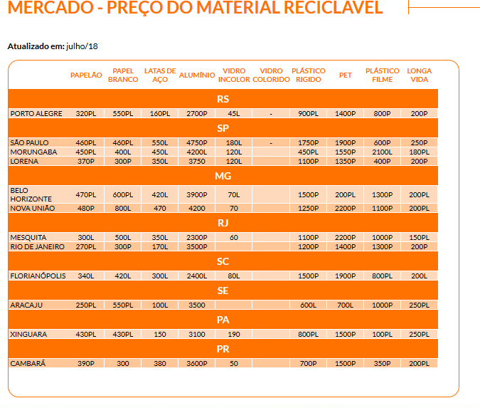
2 | Louça/cerâmica |  | 0.0 | 0.0 | 0.0 |  | R$ 0.00 | R$ 0.00 | R$ 0.00
3 | Agregado fino (varrição) |  | 0.0 | 0.0 | 0.0 |  | R$ 0.00 | R$ 0.00 | R$ 0.00
4 | Vidro incolor | 1.84% | 5.9 | 147.1 | 1,765.5 | R$ 0.00 | R$ 0.00 | R$ 0.00 | R$ 0.00
5 | Vidro colorido |  | 0.0 | 0.0 | 0.0 | R$ 0.00 | R$ 0.00 | R$ 0.00 | R$ 0.00
 | Sub total (inerte) | 1.84% | 5.9 | 147.1 | 1,765.5 | R$ 0.00 | R$ 0.00 | R$ 0.00 | R$ 0.00
1 | Pneu |  | 0.0 | 0.0 | 0.0 |  | R$ 0.00 | R$ 0.00 | R$ 0.00
2 | Borracha |  | 0.0 | 0.0 | 0.0 |  | R$ 0.00 | R$ 0.00 | R$ 0.00
 | Sub Total (pneu) |  | 0.0 | 0.0 | 0.0 |  | R$ 0.00 | R$ 0.00 | R$ 0.00
 | Total Recicláveis | 24.48% | 78.3 | 1,957.4 | 23,489.3 | R$ 710.79 | R$ 55,652.95 | R$ 1,391,323.80 | R$ 16,695,885.64
1 | Material orgânico putrecível |  | 0.0 | 0.0 | 0.0 |  | R$ 0.00 | R$ 0.00 | R$ 0.00
2 | Folhas/podas/arbustos |  | 0.0 | 0.0 | 0.0 |  | R$ 0.00 | R$ 0.00 | R$ 0.00
3 | Madeira |  | 0.0 | 0.0 | 0.0 |  | R$ 0.00 | R$ 0.00 | R$ 0.00
4 | Resíduo de serviço de saúde |  | 0.0 | 0.0 | 0.0 |  | R$ 0.00 | R$ 0.00 | R$ 0.00
5 | Pano/trapo |  | 0.0 | 0.0 | 0.0 |  | R$ 0.00 | R$ 0.00 | R$ 0.00
 | Sub total (orgânico) |  | 0.0 | 0.0 | 0.0
 | Total de RSU | 24.48% | 64.4 | 1,608.9 | 19,306.3

RSU POR TIPO (Ano 1)
 |  | % No RSU | Geração |  | Valor Comercial/mês | Valor/ton | % Comercial
 |  |  | Ton/Dia | Ton/Mês
Recicláveis |  | 24.48% | 64.35 | 1957.45 | R$ 1,391,323.80 | R$ 710.79/ton |  | Pag 51 Caderno II
Matéria Orgânica |  | 52.59% | 138.25 | 4205.15
Rejeito Previsto |  | 22.93% | 60.28 | 1833.51
TOTAL |  | 100% | 262.89 | 7996.10 | R$ 1,391,323.80 |  | 100.0%

 |  |  |  |  |  | 100

 |  |  |  |  |  |  |  |  |  |  |  | Fonte: Cempre (http://cempre.org.br/servico/mercado)
Ano | População | Geração Total de Resíduos |  |  |  | Foram considerados 365 dias úteis de coleta
 |  | Diária (t/dia) | Mensal (t/mês) | Anual | Acumulado (t) | Resíduos tratados (ton/dia útil)
 |  |  |  | (t/ano)
2018 | 309277 | 262.89 | 7886.56 | 95953.19 | 95953.19 | 319.84
2019 | 314307.58 | 267.16 | 8014.84 | 97513.93 | 193467.12 | 325.05
2020 | 316853.47 | 269.33 | 8079.76 | 98303.79 | 291770.91 | 327.68
2021 | 319419.98 | 271.51 | 8145.21 | 99100.05 | 390870.95 | 330.33
2022 | 322007.29 | 273.71 | 8211.19 | 99902.76 | 490773.72 | 333.01
2023 | 324615.54 | 275.92 | 8277.70 | 100711.97 | 591485.69 | 335.71
2024 | 327244.93 | 278.16 | 8344.75 | 101527.74 | 693013.43 | 338.43 |  |  |  |  |  | z
2025 | 329895.61 | 280.41 | 8412.34 | 102350.11 | 795363.54 | 341.17
2026 | 332567.77 | 282.68 | 8480.48 | 103179.15 | 898542.69 | 343.93
2027 | 335261.57 | 284.97 | 8549.17 | 104014.90 | 1002557.59 | 346.72
2028 | 337977.19 | 287.28 | 8618.42 | 104857.42 | 1107415.02 | 349.52
2029 | 340714.8 | 289.61 | 8688.23 | 105706.77 | 1213121.78 | 352.36
2030 | 343474.59 | 291.95 | 8758.60 | 106562.99 | 1319684.77 | 355.21
2031 | 346256.74 | 294.32 | 8829.55 | 107426.15 | 1427110.93 | 358.09
2032 | 349061.42 | 296.70 | 8901.07 | 108296.31 | 1535407.23 | 360.99
2033 | 351888.81 | 299.11 | 8973.16 | 109173.50 | 1644580.74 | 363.91
2034 | 354739.11 | 301.53 | 9045.85 | 110057.81 | 1754638.54 | 366.86
2035 | 357612.5 | 303.97 | 9119.12 | 110949.28 | 1865587.82 | 369.83
2036 | 360509.16 | 306.43 | 9192.98 | 111847.97 | 1977435.79 | 372.83
2037 | 363429.28 | 308.91 | 9267.45 | 112753.93 | 2090189.72 | 375.85
2038 | 366373.06 | 311.42 | 9342.51 | 113667.24 | 2203856.97 | 378.89
2039 | 369340.68 | 313.94 | 9418.19 | 114587.95 | 2318444.91 | 381.96
2040 | 372332.34 | 316.48 | 9494.47 | 115516.11 | 2433961.02 | 385.05
2041 | 375348.23 | 319.05 | 9571.38 | 116451.79 | 2550412.81 | 388.17
2042 | 378388.56 | 321.63 | 9648.91 | 117395.05 | 2667807.86 | 391.32
2043 | 381453.5 | 324.24 | 9727.06 | 118345.95 | 2786153.81 | 394.49

Ano | População | Geração de Materias Recicláveis
 |  | Diária (t/dia) | Mensal (t/mês) | Anual | Acumulado (t)
 |  |  |  | (t/ano)
2018 | 309277 | 64.35 | 1930.63 | 23489.34 | 23489.34
2019 | 314307.58 | 65.4 | 1962.03 | 23871.41 | 47360.75
2020 | 316853.47 | 65.93 | 1977.93 | 24064.77 | 71425.52
2021 | 319419.98 | 66.46 | 1993.95 | 24259.69 | 95685.21
2022 | 322007.29 | 67 | 2010.1 | 24456.2 | 120141.41
2023 | 324615.54 | 67.55 | 2026.38 | 24654.29 | 144795.7
2024 | 327244.93 | 68.09 | 2042.79 | 24853.99 | 169649.69
2025 | 329895.61 | 68.64 | 2059.34 | 25055.31 | 194705
2026 | 332567.77 | 69.2 | 2076.02 | 25258.26 | 219963.25
2027 | 335261.57 | 69.76 | 2092.84 | 25462.85 | 245426.1
2028 | 337977.19 | 70.33 | 2109.79 | 25669.1 | 271095.2
2029 | 340714.8 | 70.9 | 2126.88 | 25877.02 | 296972.21
2030 | 343474.59 | 71.47 | 2144.11 | 26086.62 | 323058.83
2031 | 346256.74 | 72.05 | 2161.47 | 26297.92 | 349356.75
2032 | 349061.42 | 72.63 | 2178.98 | 26510.94 | 375867.69
2033 | 351888.81 | 73.22 | 2196.63 | 26725.67 | 402593.36
2034 | 354739.11 | 73.81 | 2214.42 | 26942.15 | 429535.52
2035 | 357612.5 | 74.41 | 2232.36 | 27160.38 | 456695.9
2036 | 360509.16 | 75.01 | 2250.44 | 27380.38 | 484076.28
2037 | 363429.28 | 75.62 | 2268.67 | 27602.16 | 511678.44
2038 | 366373.06 | 76.23 | 2287.05 | 27825.74 | 539504.19
2039 | 369340.68 | 76.85 | 2305.57 | 28051.13 | 567555.31
2040 | 372332.34 | 77.47 | 2324.25 | 28278.34 | 595833.66
2041 | 375348.23 | 78.1 | 2343.07 | 28507.4 | 624341.06
2042 | 378388.56 | 78.74 | 2362.05 | 28738.31 | 653079.36
2043 | 381453.5 | 79.37 | 2381.19 | 28971.09 | 682050.45

Ano | População | Geração de Composto orgânico |  |  |  | VALOR DO ADUBO ORGANICO CONSIDERANDO TODAS PERDAS DE HUMIDADE OU IMPUREZAS
 |  | Diária (t/dia) | Mensal (t/mês) | Anual | Acumulado (t)
 |  |  |  | (t/ano)
2018 | 309277 | 86.75 | 2602.57 | 31664.55 | 31664.55
2019 | 314307.58 | 88.16 | 2644.9 | 32179.6 | 63844.15
2020 | 316853.47 | 88.88 | 2666.32 | 32440.25 | 96284.4
2021 | 319419.98 | 89.6 | 2687.92 | 32703.02 | 128987.42
2022 | 322007.29 | 90.32 | 2709.69 | 32967.91 | 161955.33
2023 | 324615.54 | 91.05 | 2731.64 | 33234.95 | 195190.28
2024 | 327244.93 | 91.79 | 2753.77 | 33504.15 | 228694.43
2025 | 329895.61 | 92.54 | 2776.07 | 33775.54 | 262469.97
2026 | 332567.77 | 93.29 | 2798.56 | 34049.12 | 296519.09
2027 | 335261.57 | 94.04 | 2821.23 | 34324.92 | 330844.01
2028 | 337977.19 | 94.8 | 2844.08 | 34602.95 | 365446.96
2029 | 340714.8 | 95.57 | 2867.12 | 34883.23 | 400330.19
2030 | 343474.59 | 96.34 | 2890.34 | 35165.79 | 435495.98
2031 | 346256.74 | 97.13 | 2913.75 | 35450.63 | 470946.61
2032 | 349061.42 | 97.91 | 2937.35 | 35737.78 | 506684.39
2033 | 351888.81 | 98.7 | 2961.14 | 36027.26 | 542711.64
2034 | 354739.11 | 99.5 | 2985.13 | 36319.08 | 579030.72
2035 | 357612.5 | 100.31 | 3009.31 | 36613.26 | 615643.98
2036 | 360509.16 | 101.12 | 3033.68 | 36909.83 | 652553.81
2037 | 363429.28 | 101.94 | 3058.26 | 37208.8 | 689762.61
2038 | 366373.06 | 102.77 | 3083.03 | 37510.19 | 727272.8
2039 | 369340.68 | 103.6 | 3108 | 37814.02 | 765086.82
2040 | 372332.34 | 104.44 | 3133.18 | 38120.32 | 803207.14
2041 | 375348.23 | 105.29 | 3158.56 | 38429.09 | 841636.23
2042 | 378388.56 | 106.14 | 3184.14 | 38740.37 | 880376.59
2043 | 381453.5 | 107 | 3209.93 | 39054.16 | 919430.76

Ano |  |  | 2018 | 2019 | 2020 | 2021 | 2022 | 2023 | 2024 | 2025 | 2026 | 2027 | 2028 | 2029 | 2030 | 2031 | 2032 | 2033 | 2034 | 2035 | 2036 | 2037 | 2038 | 2039 | 2040 | 2041 | 2042 | 2043
População |  |  | 309277 | 314307.58 | 316853.47 | 319419.98 | 322007.29 | 324615.54 | 327244.93 | 329895.61 | 332567.77 | 335261.57 | 337977.19 | 340714.8 | 343474.59 | 346256.74 | 349061.42 | 351888.81 | 354739.11 | 357612.5 | 360509.16 | 363429.28 | 366373.06 | 369340.68 | 372332.34 | 375348.23 | 378388.56 | 381453.5
...

Depreciação
...
TOTAL | R$ 1,808,255.91 | R$ 1,808,255.91 | R$ 1,808,255.91 | R$ 1,808,255.91 | R$ 1,808,255.91 | R$ 1,808,255.91 | R$ 1,808,255.91

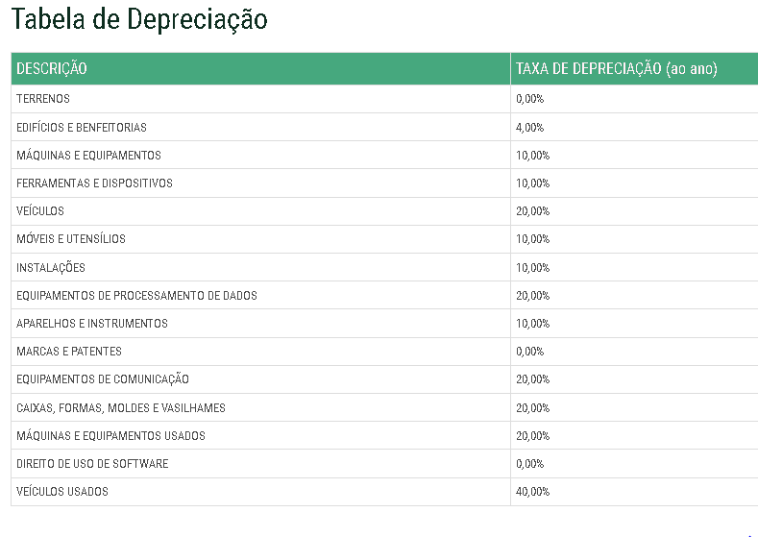

Indicadores de rentabilidade
...
DADOS DO PROJETO
Ano de start-up da instalação | 2022
Taxa mínima de atratividade do investimento | 9.96%

Ano | 0 | 1 | 2 | 3 | 4 | 5 | 6 | 7 | 8 | 9 | 10 | 11 | 12 | 13 | 14 | 15 | 16 | 17 | 18 | 19 | 20 | 21
 | 2023 | 2024 | 2025 | 2026 | 2027 | 2028 | 2029 | 2030 | 2031 | 2032 | 2033 | 2034 | 2035 | 2036 | 2037 | 2038 | 2039 | 2040 | 2041 | 2042 | 2043 | 2044
Fluxo Financeiro (Acionista)
Fluxos de caixa no final do ano | R$ (25,120,950) | R$ 4,487,567 | R$ 3,776,431 | R$ 4,111,630 | R$ 4,461,147 | R$ 4,860,273 | R$ 5,290,171 | R$ 5,766,839 | R$ 6,264,040 | R$ 6,838,603 | R$ 7,374,045 | R$ 3,269,029 | R$ 8,447,518 | R$ 9,237,363 | R$ 10,097,591 | R$ 11,034,200 | R$ 12,053,711 | R$ 13,163,168 | R$ 14,370,208 | R$ 15,683,094 | R$ 17,110,782 | R$ 18,572,507
Fluxos de caixa acumulados | R$ (25,120,950) | R$ (20,633,383) | R$ (16,856,952) | R$ (12,745,322) | R$ (8,284,175) | R$ (3,423,902) | R$ 1,866,269 | R$ 7,633,108 | R$ 13,897,148 | R$ 20,735,751 | R$ 28,109,796 | R$ 31,378,825 | R$ 39,826,344 | R$ 49,063,707 | R$ 59,161,298 | R$ 70,195,498 | R$ 82,249,209 | R$ 95,412,377 | R$ 109,782,585 | R$ 125,465,680 | R$ 142,576,462 | R$ 161,148,969

Indicadores de viabilidade | TIR | VPL | ANO | TIR | VPL | TMA
TIR e VLP p/ 25 anos = | 21.9% | 40,120,795 | 25 | 21.9% | 40120795 | 9.96%
TIR e VLP p/ 20 anos = | 21.0% | 27,991,508 | 20 | 21.0% | 27991508 | 9.96%
TIR e VLP p/ 15 anos = | 19.0% | 16,164,828 | 15 | 19.0% | 16164828 | 9.96%
TIR e VLP p/ 10 anos = | 14.6% | 5,369,328 | 10 | 14.6% | 5369328 | 9.96%
TIR e VLP p/ 05 anos = | -4.6% | -7,956,776 | 5 | -4.6% | -7956776 | 9.96%

FLUXO DE CAIXA
0 | R$ (25,120,950)
1 | R$ (20,633,383)
2 | R$ (16,856,952)
3 | R$ (12,745,322)
4 | R$ (8,284,175)
5 | R$ (3,423,902)
6 | R$ 1,866,269
7 | R$ 7,633,108
8 | R$ 13,897,148
9 | R$ 20,735,751
10 | R$ 28,109,796
11 | R$ 31,378,825
12 | R$ 39,826,344
13 | R$ 49,063,707
14 | R$ 59,161,298
15 | R$ 70,195,498
16 | R$ 82,249,209
17 | R$ 95,412,377
18 | R$ 109,782,585
19 | R$ 125,465,680
20 | R$ 142,576,462
21 | R$ 161,148,969
22 | R$ 181,408,625
23 | R$ 203,501,770
24 | R$ 227,587,021
25 | R$ 263,499,376

